İzah
ABC analizi nədir və niyə vacibdir?
Şirkətlər və analitiklər üçün qərarvermədə resursların düzgün bölüşdürülməsi olduqca vacibdir. ABC analizi ehtiyatların və ya məhsulların dəyərinə əsaslanaraq sinifləndirilməsini təmin edən sadə, amma güclü bir analiz üsuludur.
ABC analizində kateqoriyalar:
A kateqoriyası: Vacib olan və buna görə də ciddi nəzarət tələb edən məhsullar.
B kateqoriyası: Daha az əhəmiyyət kəsb edən məhsullar, lakin buna baxmayaraq, orta səviyyəli nəzarətlə idarə olunmalıdır.
C kateqoriyası: Daha az əhəmiyyət kəsb edən və yalnız ən sadə nəzarət səviyyəsini tələb edən məhsullar.
Məhsulların illik faiz bölgüsü və kommulativ faiz bölgüsünü hesablayın.
Pareto Prinsipinə (80/20 qaydası) görə əgər məhsulun kommulativ faizi 80%-dən azdırsa , deməli o ən vacib məhsuldur → A kateqoriyaya aiddir. Əgər 80%-95% arasındadırsa, bu orta vaciblikdə məhsuldur → B kateqoriyaya aiddir.
Əgər 95%-dən çoxdursa, deməli bu məhsul az əhəmiyyət kəsb edən məhsuldur → C kateqoriyaya aiddir.
=IFS(F2<0,8;"A";F2<0,95;"B";TRUE;"C")

ABC Qrafik
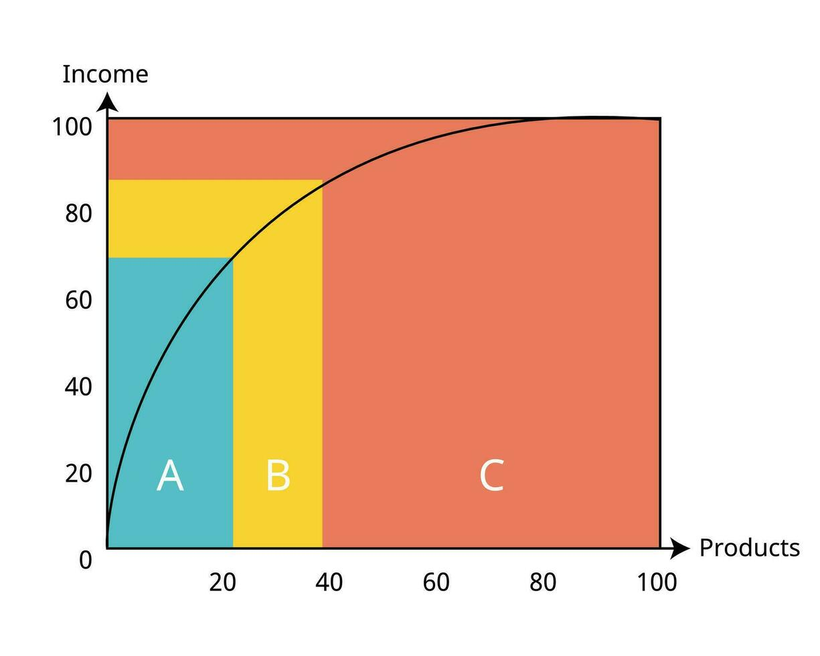
ABC Qrupları

A qrupu (mavi sahə)

Məhsulların sayı azdır (təxminən 20% məhsul).

Amma gəlirə böyük təsir edir (təxminən 70% gəlir).

Bu qrup “önəmli məhsullar”dır, yəni şirkətin gəlirinin böyük hissəsini təmin edən az məhsul var.

B qrupu (sarı sahə)
Məhsulların sayı orta səviyyədədir (təxminən 20–30%).

Gəlirə təsiri orta səviyyədədir (təxminən 20%).

C qrupu (narıncı sahə)
Məhsulların sayı çoxdur (təxminən 50–60%).

Amma hər bir məhsuldan gəlir azdır. Ümumi gəlirə təsiri isə kiçikdir (təxminən 10%).

Camulative faiz
Niyə "Comulative" faiz hesablayırıq?
ABC analizinin məqsədi məhsulları ümumi satışa verdiyi töhfəyə görə qruplaşdırmaqdır.
Sadəcə “illik satış faizi” təkbaşına bunu göstərmir, çünki sənə lazım olan:
hansı məhsullar birlikdə ümumi satışın ilk 80%-ni təmin edir (A),
hansılar sonrakı 15%-i (B),
hansılar qalan 5%-i (C).
Bu da yalnız comulativ faizlə görünür.

